Лист 1
Прайс-лист
МИР ПРЯЖИ

В валюте: руб. (курс 1).
Цены указаны на 07.08.2020

№ | Номенклатура/ Характеристика номенклатуры | Описание | Изображение | Артикул | Цена | Ед. | Остаток | Ссылка на сайт
 | Нить для бисера Tytan 100м белая 10 шт d-0.1 | Нить для бисера Tytan 100м белая 10 шт d-0.1 | 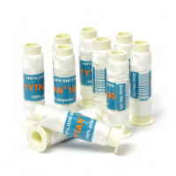 | Т1500 | 277.20 |  |  | Изображение
 | Нить для бисера Tytan 100м белая 10 шт d-0.1 |  |  |  | 277.20 | упак | 313 | Изображение
 | Нить для бисера Tytan 100м белая 5 шт d-0.1 | Нить для бисера Tytan 100м белая 5 шт d-0.1 | 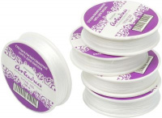 | Т1500 | 138.60 |  |  | Изображение
 | Нить для бисера Tytan 100м белая 5 шт d-0.1 |  |  |  | 138.60 | упак | 150 | Изображение

